3-1. ábra
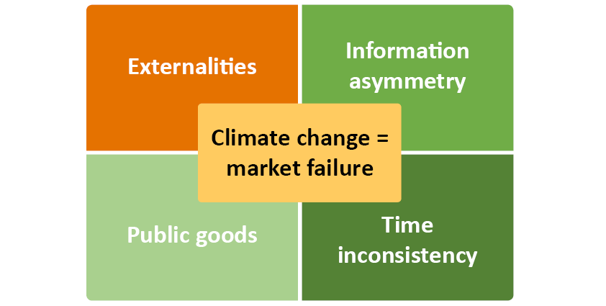
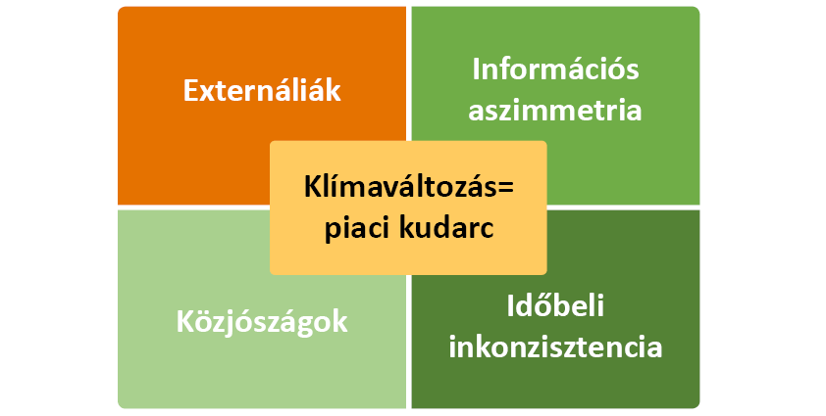
Cím: | A klímaváltozás piaci kudarcának elemei
Title:
Megjegyzés:
Note:
Forrás: | MNB
Source: | MNB

3-2. ábra
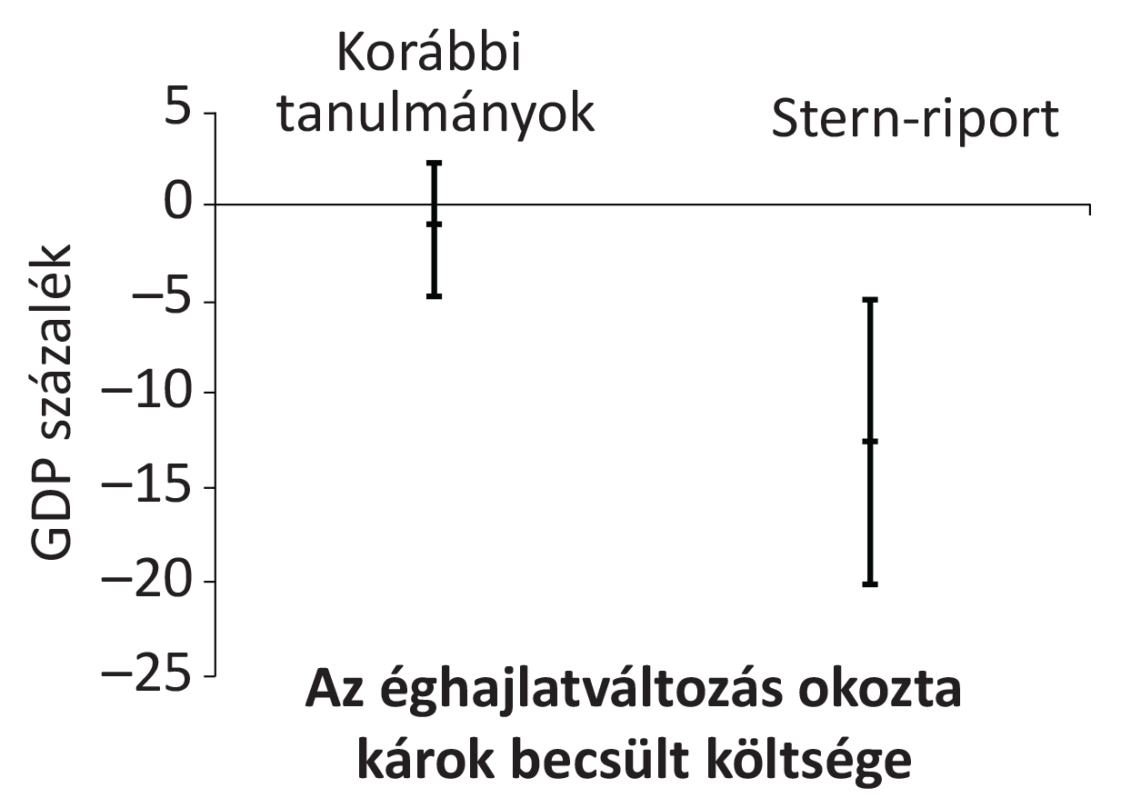
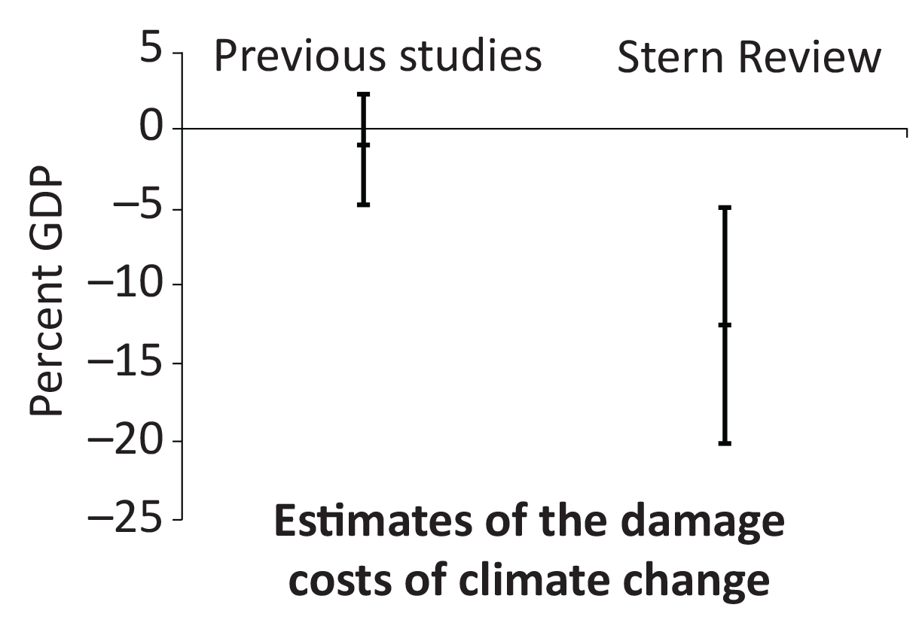
Cím: | Az éghajlatváltozás hatása a globális GDP alakulására az integrált értékelő modellek, valamint a Stern-riport alapján
Title:
Megjegyzés:
Note:
Forrás: | Stern-jelentés (2006) alapján a szerzők szerkesztése.
Source:
Tengelyfelirat:

3-3. ábra
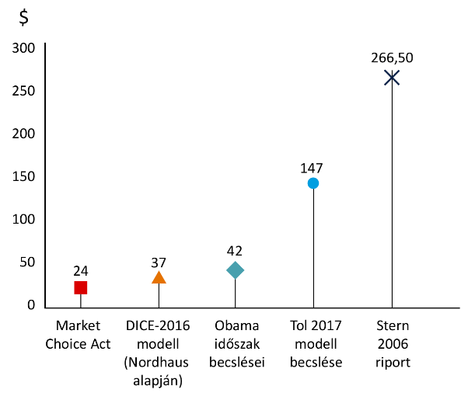

Cím: | A szén társadalmi költségei a különböző becslési eredmények alapján
Title:
Megjegyzés:
Note:
Forrás: | Stern-jelentés (2006) alapján a szerzők szerkesztése.
Source:
Tengelyfelirat:

3-4. ábra
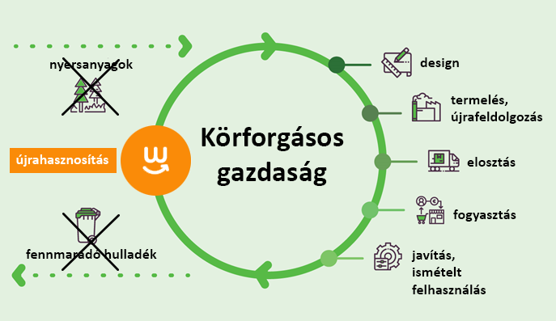
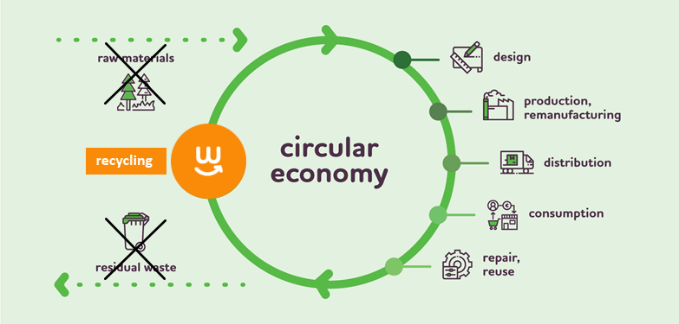
Cím: | A körforgásos gazdaság
Title:
Megjegyzés:
Note:
Forrás: | A szerzők szerkesztése.
Source:
Tengelyfelirat:

3-5. ábra
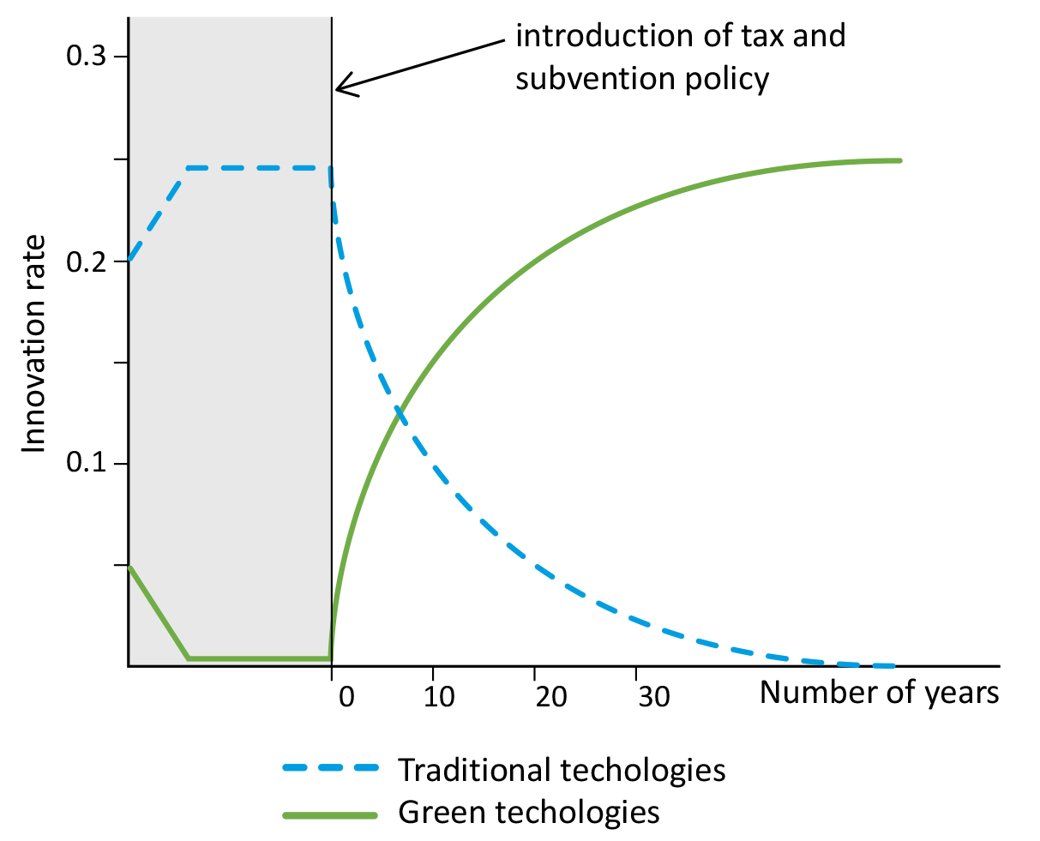
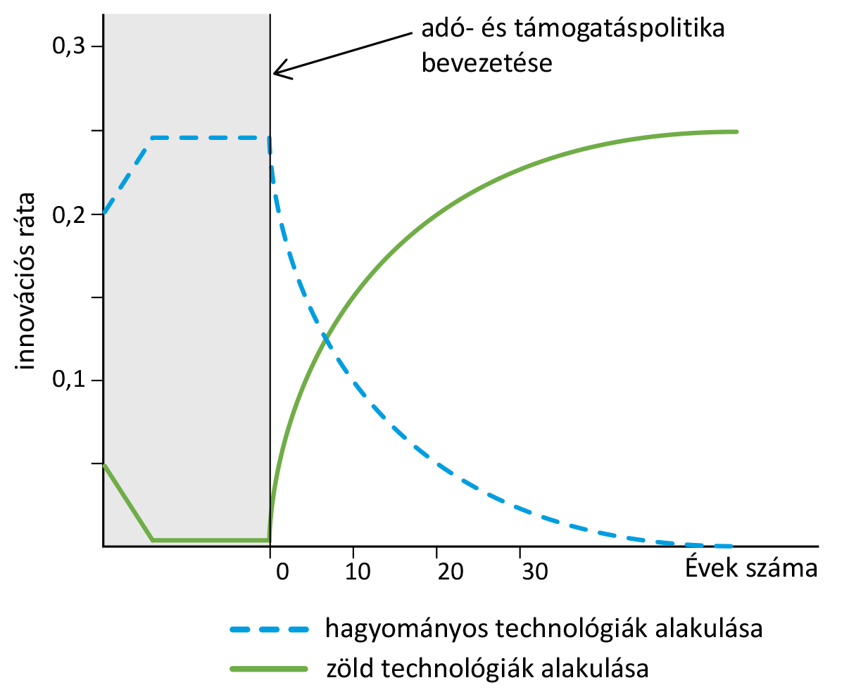
Cím: | Fenntartható növekedés az irányított technológiai változás modelljei esetében
Title:
Megjegyzés:
Note:
Forrás: | Acemoglu és szerzőtársai (2012) alapján a szerzők szerkesztése.
Source:
Tengelyfelirat:

3-6. ábra
Cím: | A szén-dioxid árának alakulása
Title: | Price evolution of carbon dioxide
Megjegyzés:
Note:
Forrás: | Bloomberg
Source: | Bloomberg
Tengelyfelirat:

 |  | Date | Last Price | EUR/MT
 |  | 2016-12-09 | 4.55
 |  | 2016-12-12 | 4.97
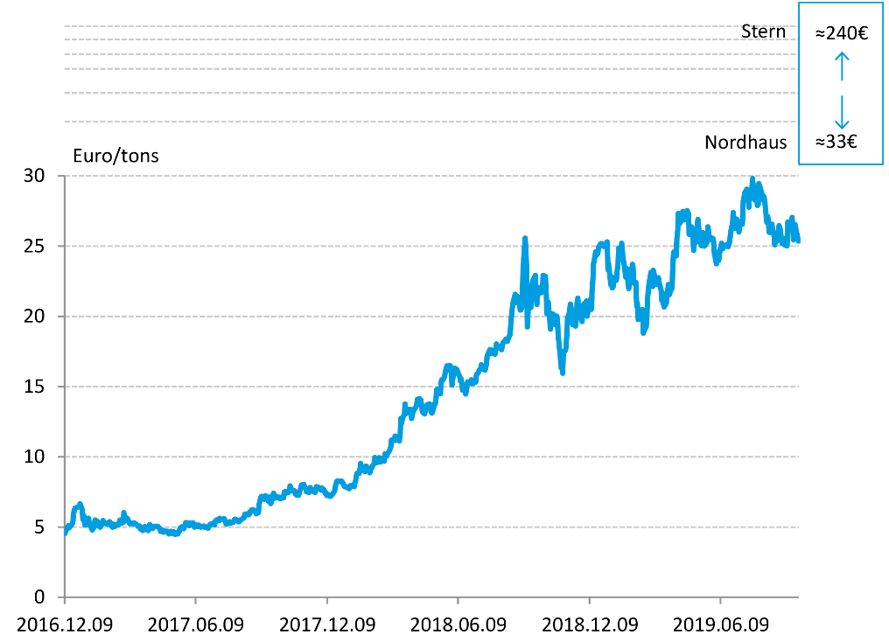
 |  | 2016-12-13 | 4.89
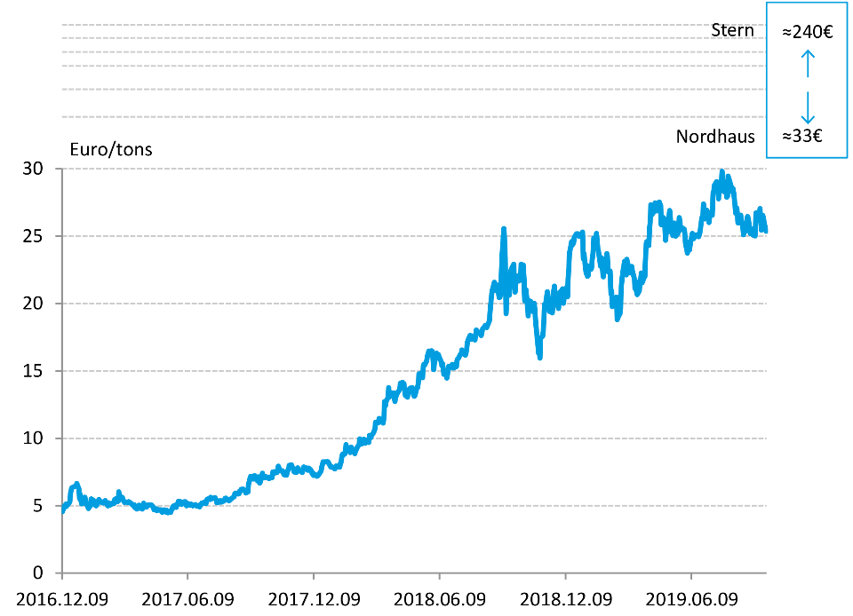
 |  | 2016-12-14 | 5.12
 |  | 2016-12-15 | 4.94
 |  | 2016-12-16 | 5.03
 |  | 2016-12-19 | 5.19
 |  | 2016-12-20 | 5.34
 |  | 2016-12-21 | 5.91
 |  | 2016-12-22 | 6.18
 |  | 2016-12-23 | 6.32
 |  | 2016-12-27 | 6.42
 |  | 2016-12-28 | 6.42
 |  | 2016-12-29 | 6.45
 |  | 2016-12-30 | 6.66
 |  | 2017-01-02 | 6.23
 |  | 2017-01-03 | 5.53
 |  | 2017-01-04 | 5.82
 |  | 2017-01-05 | 5.39
 |  | 2017-01-06 | 5.14
 |  | 2017-01-09 | 5.37
 |  | 2017-01-10 | 5.61
 |  | 2017-01-11 | 5.61
 |  | 2017-01-12 | 5.14
 |  | 2017-01-13 | 5.14
 |  | 2017-01-16 | 4.78
 |  | 2017-01-17 | 5.08
 |  | 2017-01-18 | 4.92
 |  | 2017-01-19 | 5.27
 |  | 2017-01-20 | 5.5
 |  | 2017-01-23 | 5.4
 |  | 2017-01-24 | 5.16
 |  | 2017-01-25 | 5.05
 |  | 2017-01-26 | 5.27
 |  | 2017-01-27 | 5
 |  | 2017-01-30 | 5.26
 |  | 2017-01-31 | 5.45
 |  | 2017-02-01 | 5.36
 |  | 2017-02-02 | 5.32
 |  | 2017-02-03 | 5.25
 |  | 2017-02-06 | 5.19
 |  | 2017-02-07 | 5.26
 |  | 2017-02-08 | 5.31
 |  | 2017-02-09 | 5.38
 |  | 2017-02-10 | 5.21
 |  | 2017-02-13 | 4.99
 |  | 2017-02-14 | 5.22
 |  | 2017-02-15 | 5.17
 |  | 2017-02-16 | 5.03
 |  | 2017-02-17 | 5.07
 |  | 2017-02-20 | 5.19
 |  | 2017-02-21 | 5.15
 |  | 2017-02-22 | 5.17
 |  | 2017-02-23 | 5.46
 |  | 2017-02-24 | 5.49
 |  | 2017-02-27 | 5.3
 |  | 2017-02-28 | 5.34
 |  | 2017-03-01 | 6.02
 |  | 2017-03-02 | 5.57
 |  | 2017-03-03 | 5.7
 |  | 2017-03-06 | 5.59
 |  | 2017-03-07 | 5.48
 |  | 2017-03-08 | 5.34
 |  | 2017-03-09 | 5.23
 |  | 2017-03-10 | 5.27
 |  | 2017-03-13 | 5.26
 |  | 2017-03-14 | 5.21
 |  | 2017-03-15 | 5.3
 |  | 2017-03-16 | 5.25
 |  | 2017-03-17 | 5.24
 |  | 2017-03-20 | 5.09
 |  | 2017-03-21 | 5.04
 |  | 2017-03-22 | 5.07
 |  | 2017-03-23 | 5.08
 |  | 2017-03-24 | 4.87
 |  | 2017-03-27 | 4.74
 |  | 2017-03-28 | 4.85
 |  | 2017-03-29 | 4.87
 |  | 2017-03-30 | 5.03
 |  | 2017-03-31 | 4.8
 |  | 2017-04-03 | 4.97
 |  | 2017-04-04 | 4.75
 |  | 2017-04-05 | 4.93
 |  | 2017-04-06 | 5.17
 |  | 2017-04-07 | 4.99
 |  | 2017-04-10 | 4.89
 |  | 2017-04-11 | 4.98
 |  | 2017-04-12 | 5.05
 |  | 2017-04-13 | 5.06
 |  | 2017-04-17 | 5.06
 |  | 2017-04-18 | 4.98
 |  | 2017-04-19 | 4.95
 |  | 2017-04-20 | 4.86
 |  | 2017-04-21 | 4.68
 |  | 2017-04-24 | 4.76
 |  | 2017-04-25 | 4.62
 |  | 2017-04-26 | 4.72
 |  | 2017-04-27 | 4.67
 |  | 2017-04-28 | 4.68
 |  | 2017-05-01 | 4.68
 |  | 2017-05-02 | 4.55
 |  | 2017-05-03 | 4.51
 |  | 2017-05-04 | 4.62
 |  | 2017-05-05 | 4.69
 |  | 2017-05-08 | 4.53
 |  | 2017-05-09 | 4.64
 |  | 2017-05-10 | 4.57
 |  | 2017-05-11 | 4.47
 |  | 2017-05-12 | 4.58
 |  | 2017-05-15 | 4.51
 |  | 2017-05-16 | 4.66
 |  | 2017-05-17 | 4.7
 |  | 2017-05-18 | 4.88
 |  | 2017-05-19 | 4.97
 |  | 2017-05-22 | 5.03
 |  | 2017-05-23 | 4.87
 |  | 2017-05-24 | 5.03
 |  | 2017-05-25 | 5.1
 |  | 2017-05-26 | 5.31
 |  | 2017-05-29 | 5.3
 |  | 2017-05-30 | 5.27
 |  | 2017-05-31 | 5.09
 |  | 2017-06-01 | 5.19
 |  | 2017-06-02 | 5.28
 |  | 2017-06-05 | 5.29
 |  | 2017-06-06 | 5.09
 |  | 2017-06-07 | 5
 |  | 2017-06-08 | 5.17
 |  | 2017-06-09 | 5.16
 |  | 2017-06-12 | 5.04
 |  | 2017-06-13 | 5.14
 |  | 2017-06-14 | 5.06
 |  | 2017-06-15 | 5.08
 |  | 2017-06-16 | 5
 |  | 2017-06-19 | 5.05
 |  | 2017-06-20 | 5.08
 |  | 2017-06-21 | 5
 |  | 2017-06-22 | 4.99
 |  | 2017-06-23 | 4.99
 |  | 2017-06-26 | 4.9
 |  | 2017-06-27 | 5.07
 |  | 2017-06-28 | 5.07
 |  | 2017-06-29 | 5.2
 |  | 2017-06-30 | 5.16
 |  | 2017-07-03 | 5.27
 |  | 2017-07-04 | 5.25
 |  | 2017-07-05 | 5.16
 |  | 2017-07-06 | 5.37
 |  | 2017-07-07 | 5.47
 |  | 2017-07-10 | 5.53
 |  | 2017-07-11 | 5.46
 |  | 2017-07-12 | 5.61
 |  | 2017-07-13 | 5.49
 |  | 2017-07-14 | 5.55
 |  | 2017-07-17 | 5.56
 |  | 2017-07-18 | 5.59
 |  | 2017-07-19 | 5.5
 |  | 2017-07-20 | 5.42
 |  | 2017-07-21 | 5.21
 |  | 2017-07-24 | 5.26
 |  | 2017-07-25 | 5.28
 |  | 2017-07-26 | 5.37
 |  | 2017-07-27 | 5.26
 |  | 2017-07-28 | 5.3
 |  | 2017-07-31 | 5.34
 |  | 2017-08-01 | 5.41
 |  | 2017-08-02 | 5.54
 |  | 2017-08-03 | 5.55
 |  | 2017-08-04 | 5.47
 |  | 2017-08-07 | 5.38
 |  | 2017-08-08 | 5.38
 |  | 2017-08-09 | 5.48
 |  | 2017-08-10 | 5.48
 |  | 2017-08-11 | 5.51
 |  | 2017-08-14 | 5.64
 |  | 2017-08-15 | 5.65
 |  | 2017-08-16 | 5.91
 |  | 2017-08-17 | 5.93
 |  | 2017-08-18 | 5.93
 |  | 2017-08-21 | 5.86
 |  | 2017-08-22 | 5.89
 |  | 2017-08-23 | 6.06
 |  | 2017-08-24 | 6.07
 |  | 2017-08-25 | 6.21
 |  | 2017-08-28 | 6.22
 |  | 2017-08-29 | 6.16
 |  | 2017-08-30 | 6.14
 |  | 2017-08-31 | 6.06
 |  | 2017-09-01 | 5.95
 |  | 2017-09-04 | 6.03
 |  | 2017-09-05 | 6.62
 |  | 2017-09-06 | 6.81
 |  | 2017-09-07 | 7.02
 |  | 2017-09-08 | 7.18
 |  | 2017-09-11 | 6.99
 |  | 2017-09-12 | 6.98
 |  | 2017-09-13 | 7.22
 |  | 2017-09-14 | 7.21
 |  | 2017-09-15 | 7.05
 |  | 2017-09-18 | 6.84
 |  | 2017-09-19 | 7.14
 |  | 2017-09-20 | 7.02
 |  | 2017-09-21 | 6.67
 |  | 2017-09-22 | 6.76
 |  | 2017-09-25 | 7.4
 |  | 2017-09-26 | 7.1
 |  | 2017-09-27 | 7.05
 |  | 2017-09-28 | 7.07
 |  | 2017-09-29 | 7.18
 |  | 2017-10-02 | 7.05
 |  | 2017-10-03 | 7.11
 |  | 2017-10-04 | 7.02
 |  | 2017-10-05 | 7.02
 |  | 2017-10-06 | 7.11
 |  | 2017-10-09 | 7.07
 |  | 2017-10-10 | 7.5
 |  | 2017-10-11 | 7.49
 |  | 2017-10-12 | 7.52
 |  | 2017-10-13 | 7.43
 |  | 2017-10-16 | 7.47
 |  | 2017-10-17 | 7.53
 |  | 2017-10-18 | 7.92
 |  | 2017-10-19 | 7.76
 |  | 2017-10-20 | 7.68
 |  | 2017-10-23 | 7.55
 |  | 2017-10-24 | 7.58
 |  | 2017-10-25 | 7.51
 |  | 2017-10-26 | 7.31
 |  | 2017-10-27 | 7.28
 |  | 2017-10-30 | 7.25
 |  | 2017-10-31 | 7.48
 |  | 2017-11-01 | 7.62
 |  | 2017-11-02 | 7.77
 |  | 2017-11-03 | 7.99
 |  | 2017-11-06 | 8.03
 |  | 2017-11-07 | 7.87
 |  | 2017-11-08 | 7.83
 |  | 2017-11-09 | 7.66
 |  | 2017-11-10 | 7.51
 |  | 2017-11-13 | 7.46
 |  | 2017-11-14 | 7.5
 |  | 2017-11-15 | 7.8
 |  | 2017-11-16 | 7.6
 |  | 2017-11-17 | 7.58
 |  | 2017-11-20 | 7.54
 |  | 2017-11-21 | 7.49
 |  | 2017-11-22 | 7.47
 |  | 2017-11-23 | 7.76
 |  | 2017-11-24 | 7.86
 |  | 2017-11-27 | 7.8
 |  | 2017-11-28 | 7.69
 |  | 2017-11-29 | 7.79
 |  | 2017-11-30 | 7.62
 |  | 2017-12-01 | 7.78
 |  | 2017-12-04 | 7.65
 |  | 2017-12-05 | 7.52
 |  | 2017-12-06 | 7.37
 |  | 2017-12-07 | 7.44
 |  | 2017-12-08 | 7.23
 |  | 2017-12-11 | 7.29
 |  | 2017-12-12 | 7.23
 |  | 2017-12-13 | 7.17
 |  | 2017-12-14 | 7.19
 |  | 2017-12-15 | 7.28
 |  | 2017-12-18 | 7.49
 |  | 2017-12-19 | 7.6
 |  | 2017-12-20 | 7.87
 |  | 2017-12-21 | 8.08
 |  | 2017-12-22 | 8.25
 |  | 2017-12-26 | 8.25
 |  | 2017-12-27 | 8.23
 |  | 2017-12-28 | 8.27
 |  | 2017-12-29 | 8.25
 |  | 2018-01-02 | 7.87
 |  | 2018-01-03 | 7.89
 |  | 2018-01-04 | 7.84
 |  | 2018-01-05 | 7.84
 |  | 2018-01-08 | 7.72
 |  | 2018-01-09 | 7.84
 |  | 2018-01-10 | 7.94
 |  | 2018-01-11 | 7.87
 |  | 2018-01-12 | 7.92
 |  | 2018-01-15 | 7.86
 |  | 2018-01-16 | 8.11
 |  | 2018-01-17 | 8.24
 |  | 2018-01-18 | 8.54
 |  | 2018-01-19 | 8.81
 |  | 2018-01-22 | 8.81
 |  | 2018-01-23 | 9.07
 |  | 2018-01-24 | 9.52
 |  | 2018-01-25 | 9.3
 |  | 2018-01-26 | 9.15
 |  | 2018-01-29 | 9.06
 |  | 2018-01-30 | 8.94
 |  | 2018-01-31 | 9.33
 |  | 2018-02-01 | 9.33
 |  | 2018-02-02 | 9.02
 |  | 2018-02-05 | 9.12
 |  | 2018-02-06 | 8.86
 |  | 2018-02-07 | 9.06
 |  | 2018-02-08 | 9.18
 |  | 2018-02-09 | 9.29
 |  | 2018-02-12 | 9.54
 |  | 2018-02-13 | 9.96
 |  | 2018-02-14 | 9.67
 |  | 2018-02-15 | 9.61
 |  | 2018-02-16 | 9.58
 |  | 2018-02-19 | 9.94
 |  | 2018-02-20 | 9.78
 |  | 2018-02-21 | 9.62
 |  | 2018-02-22 | 9.78
 |  | 2018-02-23 | 9.87
 |  | 2018-02-26 | 9.69
 |  | 2018-02-27 | 10.21
 |  | 2018-02-28 | 10.16
 |  | 2018-03-01 | 10.05
 |  | 2018-03-02 | 10.2
 |  | 2018-03-05 | 10.42
 |  | 2018-03-06 | 10.53
 |  | 2018-03-07 | 10.7
 |  | 2018-03-08 | 11.18
 |  | 2018-03-09 | 11.18
 |  | 2018-03-12 | 11.15
 |  | 2018-03-13 | 11.47
 |  | 2018-03-14 | 11.24
 |  | 2018-03-15 | 11.25
 |  | 2018-03-16 | 11.24
 |  | 2018-03-19 | 11.13
 |  | 2018-03-20 | 11.61
 |  | 2018-03-21 | 12.72
 |  | 2018-03-22 | 12.41
 |  | 2018-03-23 | 12.68
 |  | 2018-03-26 | 13.06
 |  | 2018-03-27 | 13.76
 |  | 2018-03-28 | 13.07
 |  | 2018-03-29 | 13.36
 |  | 2018-04-03 | 13.38
 |  | 2018-04-04 | 13.15
 |  | 2018-04-05 | 12.73
 |  | 2018-04-06 | 13.08
 |  | 2018-04-09 | 13.42
 |  | 2018-04-10 | 13.47
 |  | 2018-04-11 | 13.53
 |  | 2018-04-12 | 13.71
 |  | 2018-04-13 | 14.08
 |  | 2018-04-16 | 14.15
 |  | 2018-04-17 | 13.89
 |  | 2018-04-18 | 14.04
 |  | 2018-04-19 | 13.62
 |  | 2018-04-20 | 13.2
 |  | 2018-04-23 | 13.04
 |  | 2018-04-24 | 13.39
 |  | 2018-04-25 | 13.42
 |  | 2018-04-26 | 13.65
 |  | 2018-04-27 | 13.72
 |  | 2018-04-30 | 13.75
 |  | 2018-05-01 | 13.55
 |  | 2018-05-02 | 13.22
 |  | 2018-05-03 | 13.12
 |  | 2018-05-04 | 13.18
 |  | 2018-05-07 | 13.78
 |  | 2018-05-08 | 13.76
 |  | 2018-05-09 | 14.16
 |  | 2018-05-10 | 14.77
 |  | 2018-05-11 | 14.79
 |  | 2018-05-14 | 14.8
 |  | 2018-05-15 | 14.48
 |  | 2018-05-16 | 15.35
 |  | 2018-05-17 | 15.48
 |  | 2018-05-18 | 15.43
 |  | 2018-05-21 | 15.73
 |  | 2018-05-22 | 16.12
 |  | 2018-05-23 | 16.19
 |  | 2018-05-24 | 16.48
 |  | 2018-05-25 | 16.19
 |  | 2018-05-28 | 16.5
 |  | 2018-05-29 | 16.48
 |  | 2018-05-30 | 16.02
 |  | 2018-05-31 | 15.09
 |  | 2018-06-01 | 15.47
 |  | 2018-06-04 | 16.32
 |  | 2018-06-05 | 15.96
 |  | 2018-06-06 | 16.13
 |  | 2018-06-07 | 16.2
 |  | 2018-06-08 | 16.03
 |  | 2018-06-11 | 15.7
 |  | 2018-06-12 | 15.37
 |  | 2018-06-13 | 15.54
 |  | 2018-06-14 | 15.14
 |  | 2018-06-15 | 14.76
 |  | 2018-06-18 | 14.83
 |  | 2018-06-19 | 14.46
 |  | 2018-06-20 | 14.71
 |  | 2018-06-21 | 15.04
 |  | 2018-06-22 | 15.33
 |  | 2018-06-25 | 15.25
 |  | 2018-06-26 | 15.25
 |  | 2018-06-27 | 15.47
 |  | 2018-06-28 | 15.22
 |  | 2018-06-29 | 15.21
 |  | 2018-07-02 | 15.29
 |  | 2018-07-03 | 15.32
 |  | 2018-07-04 | 15.74
 |  | 2018-07-05 | 15.9
 |  | 2018-07-06 | 15.92
 |  | 2018-07-09 | 16.22
 |  | 2018-07-10 | 16.28
 |  | 2018-07-11 | 16.55
 |  | 2018-07-12 | 16.32
 |  | 2018-07-13 | 16.29
 |  | 2018-07-16 | 16.16
 |  | 2018-07-17 | 16.31
 |  | 2018-07-18 | 16.64
 |  | 2018-07-19 | 17.09
 |  | 2018-07-20 | 17.31
 |  | 2018-07-23 | 17.63
 |  | 2018-07-24 | 17.34
 |  | 2018-07-25 | 17.6
 |  | 2018-07-26 | 17.54
 |  | 2018-07-27 | 17.37
 |  | 2018-07-30 | 17.3
 |  | 2018-07-31 | 17.65
 |  | 2018-08-01 | 18.03
 |  | 2018-08-02 | 17.87
 |  | 2018-08-03 | 17.92
 |  | 2018-08-06 | 17.81
 |  | 2018-08-07 | 17.75
 |  | 2018-08-08 | 17.63
 |  | 2018-08-09 | 17.83
 |  | 2018-08-10 | 18.11
 |  | 2018-08-13 | 18.29
 |  | 2018-08-14 | 18.38
 |  | 2018-08-15 | 18.31
 |  | 2018-08-16 | 18.22
 |  | 2018-08-17 | 18.37
 |  | 2018-08-20 | 18.72
 |  | 2018-08-21 | 19.55
 |  | 2018-08-22 | 20.04
 |  | 2018-08-23 | 20.62
 |  | 2018-08-24 | 20.95
 |  | 2018-08-27 | 21.57
 |  | 2018-08-28 | 20.96
 |  | 2018-08-29 | 21.32
 |  | 2018-08-30 | 21.42
 |  | 2018-08-31 | 21.35
 |  | 2018-09-03 | 20.44
 |  | 2018-09-04 | 20.46
 |  | 2018-09-05 | 20.65
 |  | 2018-09-06 | 21.75
 |  | 2018-09-07 | 23.51
 |  | 2018-09-10 | 25.57
 |  | 2018-09-11 | 24.55
 |  | 2018-09-12 | 23.32
 |  | 2018-09-13 | 19.25
 |  | 2018-09-14 | 20.37
 |  | 2018-09-17 | 21.34
 |  | 2018-09-18 | 20.63
 |  | 2018-09-19 | 21.87
 |  | 2018-09-20 | 22.47
 |  | 2018-09-21 | 22.58
 |  | 2018-09-24 | 22.92
 |  | 2018-09-25 | 21.81
 |  | 2018-09-26 | 20.84
 |  | 2018-09-27 | 21.43
 |  | 2018-09-28 | 21.81
 |  | 2018-10-01 | 22.06
 |  | 2018-10-02 | 21.68
 |  | 2018-10-03 | 21.91
 |  | 2018-10-04 | 22.09
 |  | 2018-10-05 | 22.92
 |  | 2018-10-08 | 22.86
 |  | 2018-10-09 | 21.73
 |  | 2018-10-10 | 20.2
 |  | 2018-10-11 | 20.55
 |  | 2018-10-12 | 21.01
 |  | 2018-10-15 | 19.09
 |  | 2018-10-16 | 19.78
 |  | 2018-10-17 | 19.71
 |  | 2018-10-18 | 20.18
 |  | 2018-10-19 | 20.14
 |  | 2018-10-22 | 19.41
 |  | 2018-10-23 | 19.63
 |  | 2018-10-24 | 20.02
 |  | 2018-10-25 | 19.47
 |  | 2018-10-26 | 18.65
 |  | 2018-10-29 | 17.01
 |  | 2018-10-30 | 16.31
 |  | 2018-10-31 | 16.7
 |  | 2018-11-01 | 15.94
 |  | 2018-11-02 | 17.43
 |  | 2018-11-05 | 17.58
 |  | 2018-11-06 | 17.93
 |  | 2018-11-07 | 19
 |  | 2018-11-08 | 19.93
 |  | 2018-11-09 | 19.86
 |  | 2018-11-12 | 20.87
 |  | 2018-11-13 | 20.51
 |  | 2018-11-14 | 20.11
 |  | 2018-11-15 | 19.4
 |  | 2018-11-16 | 19.5
 |  | 2018-11-19 | 19.31
 |  | 2018-11-20 | 19.84
 |  | 2018-11-21 | 20.87
 |  | 2018-11-22 | 21.3
 |  | 2018-11-23 | 20.58
 |  | 2018-11-26 | 20.19
 |  | 2018-11-27 | 19.96
 |  | 2018-11-28 | 19.64
 |  | 2018-11-29 | 20.36
 |  | 2018-11-30 | 20.84
 |  | 2018-12-03 | 20.99
 |  | 2018-12-04 | 21.08
 |  | 2018-12-05 | 20.02
 |  | 2018-12-06 | 20.33
 |  | 2018-12-07 | 20.64
 |  | 2018-12-10 | 21.21
 |  | 2018-12-11 | 20.51
 |  | 2018-12-12 | 21.83
 |  | 2018-12-13 | 22.67
 |  | 2018-12-14 | 23.72
 |  | 2018-12-17 | 24.6
 |  | 2018-12-18 | 24.33
 |  | 2018-12-19 | 24.62
 |  | 2018-12-20 | 24.47
 |  | 2018-12-21 | 24.92
 |  | 2018-12-24 | 25.18
 |  | 2018-12-26 | 25.18
 |  | 2018-12-27 | 25.01
 |  | 2018-12-28 | 24.98
 |  | 2018-12-31 | 25.01
 |  | 2019-01-02 | 25.31
 |  | 2019-01-03 | 23.32
 |  | 2019-01-04 | 23.73
 |  | 2019-01-07 | 22.25
 |  | 2019-01-08 | 22.84
 |  | 2019-01-09 | 22.03
 |  | 2019-01-10 | 22.11
 |  | 2019-01-11 | 22.74
 |  | 2019-01-14 | 22.55
 |  | 2019-01-15 | 22.62
 |  | 2019-01-16 | 23.4
 |  | 2019-01-17 | 23.67
 |  | 2019-01-18 | 24.86
 |  | 2019-01-21 | 24.47
 |  | 2019-01-22 | 25.21
 |  | 2019-01-23 | 24.72
 |  | 2019-01-24 | 24.07
 |  | 2019-01-25 | 23.93
 |  | 2019-01-28 | 22.77
 |  | 2019-01-29 | 23.39
 |  | 2019-01-30 | 23.06
 |  | 2019-01-31 | 22.3
 |  | 2019-02-01 | 21.99
 |  | 2019-02-04 | 23.06
 |  | 2019-02-05 | 23.17
 |  | 2019-02-06 | 23.7
 |  | 2019-02-07 | 23.48
 |  | 2019-02-08 | 22.37
 |  | 2019-02-11 | 22.4
 |  | 2019-02-12 | 20.7
 |  | 2019-02-13 | 20.94
 |  | 2019-02-14 | 19.78
 |  | 2019-02-15 | 20.42
 |  | 2019-02-18 | 20.01
 |  | 2019-02-19 | 20.21
 |  | 2019-02-20 | 20.48
 |  | 2019-02-21 | 18.8
 |  | 2019-02-22 | 18.94
 |  | 2019-02-25 | 19.24
 |  | 2019-02-26 | 19.66
 |  | 2019-02-27 | 21.27
 |  | 2019-02-28 | 21.69
 |  | 2019-03-01 | 22.28
 |  | 2019-03-04 | 23.13
 |  | 2019-03-05 | 22.94
 |  | 2019-03-06 | 22.13
 |  | 2019-03-07 | 23.27
 |  | 2019-03-08 | 23.02
 |  | 2019-03-11 | 22.28
 |  | 2019-03-12 | 22.33
 |  | 2019-03-13 | 22.28
 |  | 2019-03-14 | 22.74
 |  | 2019-03-15 | 22.47
 |  | 2019-03-18 | 21.82
 |  | 2019-03-19 | 21.12
 |  | 2019-03-20 | 21.64
 |  | 2019-03-21 | 20.94
 |  | 2019-03-22 | 20.67
 |  | 2019-03-25 | 20.94
 |  | 2019-03-26 | 21.54
 |  | 2019-03-27 | 21.85
 |  | 2019-03-28 | 22.26
 |  | 2019-03-29 | 21.54
 |  | 2019-04-01 | 21.91
 |  | 2019-04-02 | 22.01
 |  | 2019-04-03 | 23.16
 |  | 2019-04-04 | 24.44
 |  | 2019-04-05 | 24.6
 |  | 2019-04-08 | 24.31
 |  | 2019-04-09 | 25.53
 |  | 2019-04-10 | 26.13
 |  | 2019-04-11 | 27.32
 |  | 2019-04-12 | 26.58
 |  | 2019-04-15 | 26.81
 |  | 2019-04-16 | 27
 |  | 2019-04-17 | 27.46
 |  | 2019-04-18 | 26.89
 |  | 2019-04-22 | 26.89
 |  | 2019-04-23 | 27.53
 |  | 2019-04-24 | 27.4
 |  | 2019-04-25 | 27.28
 |  | 2019-04-26 | 25.85
 |  | 2019-04-29 | 26.38
 |  | 2019-04-30 | 26.29
 |  | 2019-05-01 | 25.78
 |  | 2019-05-02 | 24.7
 |  | 2019-05-03 | 25.2
 |  | 2019-05-06 | 25.33
 |  | 2019-05-07 | 26.4
 |  | 2019-05-08 | 26.91
 |  | 2019-05-09 | 26.5
 |  | 2019-05-10 | 25.62
 |  | 2019-05-13 | 25.03
 |  | 2019-05-14 | 25.89
 |  | 2019-05-15 | 25.97
 |  | 2019-05-16 | 25.57
 |  | 2019-05-17 | 25
 |  | 2019-05-20 | 25.2
 |  | 2019-05-21 | 25.38
 |  | 2019-05-22 | 26.37
 |  | 2019-05-23 | 26.06
 |  | 2019-05-24 | 25.47
 |  | 2019-05-27 | 25.59
 |  | 2019-05-28 | 25.48
 |  | 2019-05-29 | 25.53
 |  | 2019-05-30 | 25.3
 |  | 2019-05-31 | 24.46
 |  | 2019-06-03 | 23.74
 |  | 2019-06-04 | 24.56
 |  | 2019-06-05 | 24.25
 |  | 2019-06-06 | 23.98
 |  | 2019-06-07 | 24.51
 |  | 2019-06-10 | 25.2
 |  | 2019-06-11 | 24.98
 |  | 2019-06-12 | 24.82
 |  | 2019-06-13 | 24.96
 |  | 2019-06-14 | 25.05
 |  | 2019-06-17 | 25.02
 |  | 2019-06-18 | 25.12
 |  | 2019-06-19 | 24.96
 |  | 2019-06-20 | 25.1
 |  | 2019-06-21 | 25.3
 |  | 2019-06-24 | 26.37
 |  | 2019-06-25 | 26.41
 |  | 2019-06-26 | 27.39
 |  | 2019-06-27 | 26.89
 |  | 2019-06-28 | 26.28
 |  | 2019-07-01 | 26.92
 |  | 2019-07-02 | 26.72
 |  | 2019-07-03 | 26.51
 |  | 2019-07-04 | 26.01
 |  | 2019-07-05 | 26.38
 |  | 2019-07-08 | 26.81
 |  | 2019-07-09 | 26.56
 |  | 2019-07-10 | 28.19
 |  | 2019-07-11 | 28.29
 |  | 2019-07-12 | 28.79
 |  | 2019-07-15 | 29.05
 |  | 2019-07-16 | 28.47
 |  | 2019-07-17 | 28.47
 |  | 2019-07-18 | 27.78
 |  | 2019-07-19 | 28.89
 |  | 2019-07-22 | 28.99
 |  | 2019-07-23 | 29.81
 |  | 2019-07-24 | 29.19
 |  | 2019-07-25 | 29.02
 |  | 2019-07-26 | 28.29
 |  | 2019-07-29 | 28.42
 |  | 2019-07-30 | 27.9
 |  | 2019-07-31 | 27.98
 |  | 2019-08-01 | 29.45
 |  | 2019-08-02 | 29.26
 |  | 2019-08-05 | 28.7
 |  | 2019-08-06 | 28.41
 |  | 2019-08-07 | 28.28
 |  | 2019-08-08 | 28.53
 |  | 2019-08-09 | 28.12
 |  | 2019-08-12 | 26.7
 |  | 2019-08-13 | 27.1
 |  | 2019-08-14 | 26.91
 |  | 2019-08-15 | 25.98
 |  | 2019-08-16 | 25.96
 |  | 2019-08-19 | 26.56
 |  | 2019-08-20 | 26.25
 |  | 2019-08-21 | 26.02
 |  | 2019-08-22 | 25.66
 |  | 2019-08-23 | 25.1
 |  | 2019-08-26 | 25.83
 |  | 2019-08-27 | 25.41
 |  | 2019-08-28 | 26.01
 |  | 2019-08-29 | 26.46
 |  | 2019-08-30 | 26.32
 |  | 2019-09-02 | 25.19
 |  | 2019-09-03 | 25.23
 |  | 2019-09-04 | 25.52
 |  | 2019-09-05 | 25.53
 |  | 2019-09-06 | 25.08
 |  | 2019-09-09 | 25.02
 |  | 2019-09-10 | 26.72
 |  | 2019-09-11 | 26.27
 |  | 2019-09-12 | 26.43
 |  | 2019-09-13 | 26.38
 |  | 2019-09-16 | 27.04
 |  | 2019-09-17 | 26.22
 |  | 2019-09-18 | 25.45
 |  | 2019-09-19 | 25.95
 |  | 2019-09-20 | 26.53
 |  | 2019-09-23 | 25.8
 |  | 2019-09-24 | 25.54
 |  | 2019-09-25 | 25.36

3-7. ábra
Cím: | A szén-dioxid intenzitás és a fosszilis energiaforrásokat érintő pótdíj közötti kapcsolat
Title: | The relationship between carbon intensity and the surcharge on fossil fuels
Megjegyzés: | A pótdíj a fosszilis és megújuló energiaforrásokra kivetett adók különbsége. Szén-dioxid intenzitás esetén a mértékegység Tonna CO2/Joule.
Note: | The surcharge is the difference between fossil and renewable energy taxes. In the case of carbon intensity, the unit is Tons of CO2 / Joule.
Forrás: | OECD 2019
Source: | OECD 2019
Tengelyfelirat:

 | A fosszilis és megújuló energiaforrásokra kivetett adók különbsége | Az energiafelhasználás szén-intenzitása CO2 / TJ
 | Combustion surcharge in EUR per GJ | Carbon intensity of energy use CO2 per TJ
BRA | -0.577648766 | 72.49544627
NLD | -0.660377358 | 68.67030965
DNK | -0.403483309 | 75.2276867
WMA | -0.002902758 | 77.41347905
IDN | 0.040638607 | 77.41347905
WAV | -0.002902758 | 72.13114754
RUS | -0.002902758 | 61.02003643
CHN | 0.288824383 | 86.70309654
IND | 0.454281567 | 91.2568306
ZAF | 0.689404935 | 87.61384335
POL | 0.90275762 | 85.06375228
CHL | 0.806966618 | 78.1420765
AUS | 0.789550073 | 76.13843352
JPN | 0.985486212 | 76.13843352
AUT | 0.928882438 | 72.67759563
EST | 1.020319303 | 95.08196721
LVA | 1.494920174 | 76.6848816
DEU | 1.155297533 | 72.67759563
CZE | 1.08563135 | 68.85245902
MEX | 0.968069666 | 66.30236794
TUR | 1.220609579 | 70.30965392
FIN | 1.338171263 | 69.58105647
KOR | 1.403483309 | 67.9417122
LTU | 1.943396226 | 77.04918033
PRT | 2.026124819 | 68.48816029
ITA | 1.969521045 | 64.29872495
USA | 0.467343977 | 62.29508197
COL | 0.558780842 | 68.12386157
ARG | 0.632801161 | 60.83788707
CAN | 0.741654572 | 53.91621129
HUN | 1.285921626 | 60.29143898
SVK | 1.525399129 | 60.83788707
ESP | 1.547169811 | 57.74134791
SWE | 1.499274311 | 47.54098361
NZL | 1.359941945 | 47.72313297
BEL | 2.013062409 | 55.19125683
NOR | 1.943396226 | 37.8870674
FRA | 2.518142235 | 38.43351548
GBR | 2.574746009 | 59.74499089
IRL | 2.439767779 | 69.76320583
GRC | 2.300435414 | 73.7704918
ISR | 2.957910015 | 69.58105647
LUX | 3.114658926 | 70.67395264
SVN | 2.92743106 | 58.65209472
CHE | 3.227866473 | 46.44808743
ISL | 4.246734398 | 9.836065574
 |  | 2017-02-15
 |  | 2017-02-16
 |  | 2017-02-17
 |  | 2017-02-20
 |  | 2017-02-21
 |  | 2017-02-22
 |  | 2017-02-23
 |  | 2017-02-24
 |  | 2017-02-27
 |  | 2017-02-28
 |  | 2017-03-01
 |  | 2017-03-02
 |  | 2017-03-03
 |  | 2017-03-06
 |  | 2017-03-07
 |  | 2017-03-08
 |  | 2017-03-09
 |  | 2017-03-10
 |  | 2017-03-13
 |  | 2017-03-14
 |  | 2017-03-15
 |  | 2017-03-16
 |  | 2017-03-17
 |  | 2017-03-20
 |  | 2017-03-21
 |  | 2017-03-22
 |  | 2017-03-23
 |  | 2017-03-24
 |  | 2017-03-27
 |  | 2017-03-28
 |  | 2017-03-29
 |  | 2017-03-30
 |  | 2017-03-31
 |  | 2017-04-03
 |  | 2017-04-04
 |  | 2017-04-05
 |  | 2017-04-06
 |  | 2017-04-07
 |  | 2017-04-10
 |  | 2017-04-11
 |  | 2017-04-12
 |  | 2017-04-13
 |  | 2017-04-17
 |  | 2017-04-18
 |  | 2017-04-19
 |  | 2017-04-20
 |  | 2017-04-21
 |  | 2017-04-24
 |  | 2017-04-25
 |  | 2017-04-26
 |  | 2017-04-27
 |  | 2017-04-28
 |  | 2017-05-01
 |  | 2017-05-02
 |  | 2017-05-03
 |  | 2017-05-04
 |  | 2017-05-05
 |  | 2017-05-08
 |  | 2017-05-09
 |  | 2017-05-10
 |  | 2017-05-11
 |  | 2017-05-12
 |  | 2017-05-15
 |  | 2017-05-16
 |  | 2017-05-17
 |  | 2017-05-18
 |  | 2017-05-19
 |  | 2017-05-22
 |  | 2017-05-23
 |  | 2017-05-24
 |  | 2017-05-25
 |  | 2017-05-26
 |  | 2017-05-29
 |  | 2017-05-30
 |  | 2017-05-31
 |  | 2017-06-01
 |  | 2017-06-02
 |  | 2017-06-05
 |  | 2017-06-06
 |  | 2017-06-07
 |  | 2017-06-08
 |  | 2017-06-09
 |  | 2017-06-12
 |  | 2017-06-13
 |  | 2017-06-14
 |  | 2017-06-15
 |  | 2017-06-16
 |  | 2017-06-19
 |  | 2017-06-20
 |  | 2017-06-21
 |  | 2017-06-22
 |  | 2017-06-23
 |  | 2017-06-26
 |  | 2017-06-27
 |  | 2017-06-28
 |  | 2017-06-29
 |  | 2017-06-30
 |  | 2017-07-03
 |  | 2017-07-04
 |  | 2017-07-05
 |  | 2017-07-06
 |  | 2017-07-07
 |  | 2017-07-10
 |  | 2017-07-11
 |  | 2017-07-12
 |  | 2017-07-13
 |  | 2017-07-14
 |  | 2017-07-17
 |  | 2017-07-18
 |  | 2017-07-19
 |  | 2017-07-20
 |  | 2017-07-21
 |  | 2017-07-24
 |  | 2017-07-25
 |  | 2017-07-26
 |  | 2017-07-27
 |  | 2017-07-28
 |  | 2017-07-31
 |  | 2017-08-01
 |  | 2017-08-02
 |  | 2017-08-03
 |  | 2017-08-04
 |  | 2017-08-07
 |  | 2017-08-08
 |  | 2017-08-09
 |  | 2017-08-10
 |  | 2017-08-11
 |  | 2017-08-14
 |  | 2017-08-15
 |  | 2017-08-16
 |  | 2017-08-17
 |  | 2017-08-18
 |  | 2017-08-21
 |  | 2017-08-22
 |  | 2017-08-23
 |  | 2017-08-24
 |  | 2017-08-25
 |  | 2017-08-28
 |  | 2017-08-29
 |  | 2017-08-30
 |  | 2017-08-31
 |  | 2017-09-01
 |  | 2017-09-04
 |  | 2017-09-05
 |  | 2017-09-06
 |  | 2017-09-07
 |  | 2017-09-08
 |  | 2017-09-11
 |  | 2017-09-12
 |  | 2017-09-13
 |  | 2017-09-14
 |  | 2017-09-15
 |  | 2017-09-18
 |  | 2017-09-19
 |  | 2017-09-20
 |  | 2017-09-21
 |  | 2017-09-22
 |  | 2017-09-25
 |  | 2017-09-26
 |  | 2017-09-27
 |  | 2017-09-28
 |  | 2017-09-29
 |  | 2017-10-02
 |  | 2017-10-03
 |  | 2017-10-04
 |  | 2017-10-05
 |  | 2017-10-06
 |  | 2017-10-09
 |  | 2017-10-10
 |  | 2017-10-11
 |  | 2017-10-12
 |  | 2017-10-13
 |  | 2017-10-16
 |  | 2017-10-17
 |  | 2017-10-18
 |  | 2017-10-19
 |  | 2017-10-20
 |  | 2017-10-23
 |  | 2017-10-24
 |  | 2017-10-25
 |  | 2017-10-26
 |  | 2017-10-27
 |  | 2017-10-30
 |  | 2017-10-31
 |  | 2017-11-01
 |  | 2017-11-02
 |  | 2017-11-03
 |  | 2017-11-06
 |  | 2017-11-07
 |  | 2017-11-08
 |  | 2017-11-09
 |  | 2017-11-10
 |  | 2017-11-13
 |  | 2017-11-14
 |  | 2017-11-15
 |  | 2017-11-16
 |  | 2017-11-17
 |  | 2017-11-20
 |  | 2017-11-21
 |  | 2017-11-22
 |  | 2017-11-23
 |  | 2017-11-24
 |  | 2017-11-27
 |  | 2017-11-28
 |  | 2017-11-29
 |  | 2017-11-30
 |  | 2017-12-01
 |  | 2017-12-04
 |  | 2017-12-05
 |  | 2017-12-06
 |  | 2017-12-07
 |  | 2017-12-08
 |  | 2017-12-11
 |  | 2017-12-12
 |  | 2017-12-13
 |  | 2017-12-14
 |  | 2017-12-15
 |  | 2017-12-18
 |  | 2017-12-19
 |  | 2017-12-20
 |  | 2017-12-21
 |  | 2017-12-22
 |  | 2017-12-26
 |  | 2017-12-27
 |  | 2017-12-28
 |  | 2017-12-29
 |  | 2018-01-02
 |  | 2018-01-03
 |  | 2018-01-04
 |  | 2018-01-05
 |  | 2018-01-08
 |  | 2018-01-09
 |  | 2018-01-10
 |  | 2018-01-11
 |  | 2018-01-12
 |  | 2018-01-15
 |  | 2018-01-16
 |  | 2018-01-17
 |  | 2018-01-18
 |  | 2018-01-19
 |  | 2018-01-22
 |  | 2018-01-23
 |  | 2018-01-24
 |  | 2018-01-25
 |  | 2018-01-26
 |  | 2018-01-29
 |  | 2018-01-30
 |  | 2018-01-31
 |  | 2018-02-01
 |  | 2018-02-02
 |  | 2018-02-05
 |  | 2018-02-06
 |  | 2018-02-07
 |  | 2018-02-08
 |  | 2018-02-09
 |  | 2018-02-12
 |  | 2018-02-13
 |  | 2018-02-14
 |  | 2018-02-15
 |  | 2018-02-16
 |  | 2018-02-19
 |  | 2018-02-20
 |  | 2018-02-21
 |  | 2018-02-22
 |  | 2018-02-23
 |  | 2018-02-26
 |  | 2018-02-27
 |  | 2018-02-28
 |  | 2018-03-01
 |  | 2018-03-02
 |  | 2018-03-05
 |  | 2018-03-06
 |  | 2018-03-07
 |  | 2018-03-08
 |  | 2018-03-09
 |  | 2018-03-12
 |  | 2018-03-13
 |  | 2018-03-14
 |  | 2018-03-15
 |  | 2018-03-16
 |  | 2018-03-19
 |  | 2018-03-20
 |  | 2018-03-21
 |  | 2018-03-22
 |  | 2018-03-23
 |  | 2018-03-26
 |  | 2018-03-27
 |  | 2018-03-28
 |  | 2018-03-29
 |  | 2018-04-03
 |  | 2018-04-04
 |  | 2018-04-05
 |  | 2018-04-06
 |  | 2018-04-09
 |  | 2018-04-10
 |  | 2018-04-11
 |  | 2018-04-12
 |  | 2018-04-13
 |  | 2018-04-16
 |  | 2018-04-17
 |  | 2018-04-18
 |  | 2018-04-19
 |  | 2018-04-20
 |  | 2018-04-23
 |  | 2018-04-24
 |  | 2018-04-25
 |  | 2018-04-26
 |  | 2018-04-27
 |  | 2018-04-30
 |  | 2018-05-01
 |  | 2018-05-02
 |  | 2018-05-03
 |  | 2018-05-04
 |  | 2018-05-07
 |  | 2018-05-08
 |  | 2018-05-09
 |  | 2018-05-10
 |  | 2018-05-11
 |  | 2018-05-14
 |  | 2018-05-15
 |  | 2018-05-16
 |  | 2018-05-17
 |  | 2018-05-18
 |  | 2018-05-21
 |  | 2018-05-22
 |  | 2018-05-23
 |  | 2018-05-24
 |  | 2018-05-25
 |  | 2018-05-28
 |  | 2018-05-29
 |  | 2018-05-30
 |  | 2018-05-31
 |  | 2018-06-01
 |  | 2018-06-04
 |  | 2018-06-05
 |  | 2018-06-06
 |  | 2018-06-07
 |  | 2018-06-08
 |  | 2018-06-11
 |  | 2018-06-12
 |  | 2018-06-13
 |  | 2018-06-14
 |  | 2018-06-15
 |  | 2018-06-18
 |  | 2018-06-19
 |  | 2018-06-20
 |  | 2018-06-21
 |  | 2018-06-22
 |  | 2018-06-25
 |  | 2018-06-26
 |  | 2018-06-27
 |  | 2018-06-28
 |  | 2018-06-29
 |  | 2018-07-02
 |  | 2018-07-03
 |  | 2018-07-04
 |  | 2018-07-05
 |  | 2018-07-06
 |  | 2018-07-09
 |  | 2018-07-10
 |  | 2018-07-11
 |  | 2018-07-12
 |  | 2018-07-13
 |  | 2018-07-16
 |  | 2018-07-17
 |  | 2018-07-18
 |  | 2018-07-19
 |  | 2018-07-20
 |  | 2018-07-23
 |  | 2018-07-24
 |  | 2018-07-25
 |  | 2018-07-26
 |  | 2018-07-27
 |  | 2018-07-30
 |  | 2018-07-31
 |  | 2018-08-01
 |  | 2018-08-02
 |  | 2018-08-03
 |  | 2018-08-06
 |  | 2018-08-07
 |  | 2018-08-08
 |  | 2018-08-09
 |  | 2018-08-10
 |  | 2018-08-13
 |  | 2018-08-14
 |  | 2018-08-15
 |  | 2018-08-16
 |  | 2018-08-17
 |  | 2018-08-20
 |  | 2018-08-21
 |  | 2018-08-22
 |  | 2018-08-23
 |  | 2018-08-24
 |  | 2018-08-27
 |  | 2018-08-28
 |  | 2018-08-29
 |  | 2018-08-30
 |  | 2018-08-31
 |  | 2018-09-03
 |  | 2018-09-04
 |  | 2018-09-05
 |  | 2018-09-06
 |  | 2018-09-07
 |  | 2018-09-10
 |  | 2018-09-11
 |  | 2018-09-12
 |  | 2018-09-13
 |  | 2018-09-14
 |  | 2018-09-17
 |  | 2018-09-18
 |  | 2018-09-19
 |  | 2018-09-20
 |  | 2018-09-21
 |  | 2018-09-24
 |  | 2018-09-25
 |  | 2018-09-26
 |  | 2018-09-27
 |  | 2018-09-28
 |  | 2018-10-01
 |  | 2018-10-02
 |  | 2018-10-03
 |  | 2018-10-04
 |  | 2018-10-05
 |  | 2018-10-08
 |  | 2018-10-09
 |  | 2018-10-10
 |  | 2018-10-11
 |  | 2018-10-12
 |  | 2018-10-15
 |  | 2018-10-16
 |  | 2018-10-17
 |  | 2018-10-18
 |  | 2018-10-19
 |  | 2018-10-22
 |  | 2018-10-23
 |  | 2018-10-24
 |  | 2018-10-25
 |  | 2018-10-26
 |  | 2018-10-29
 |  | 2018-10-30
 |  | 2018-10-31
 |  | 2018-11-01
 |  | 2018-11-02
 |  | 2018-11-05
 |  | 2018-11-06
 |  | 2018-11-07
 |  | 2018-11-08
 |  | 2018-11-09
 |  | 2018-11-12
 |  | 2018-11-13
 |  | 2018-11-14
 |  | 2018-11-15
 |  | 2018-11-16
 |  | 2018-11-19
 |  | 2018-11-20
 |  | 2018-11-21
 |  | 2018-11-22
 |  | 2018-11-23
 |  | 2018-11-26
 |  | 2018-11-27
 |  | 2018-11-28
 |  | 2018-11-29
 |  | 2018-11-30
 |  | 2018-12-03
 |  | 2018-12-04
 |  | 2018-12-05
 |  | 2018-12-06
 |  | 2018-12-07
 |  | 2018-12-10
 |  | 2018-12-11
 |  | 2018-12-12
 |  | 2018-12-13
 |  | 2018-12-14
 |  | 2018-12-17
 |  | 2018-12-18
 |  | 2018-12-19
 |  | 2018-12-20
 |  | 2018-12-21
 |  | 2018-12-24
 |  | 2018-12-26
 |  | 2018-12-27
 |  | 2018-12-28
 |  | 2018-12-31
 |  | 2019-01-02
 |  | 2019-01-03
 |  | 2019-01-04
 |  | 2019-01-07
 |  | 2019-01-08
 |  | 2019-01-09
 |  | 2019-01-10
 |  | 2019-01-11
 |  | 2019-01-14
 |  | 2019-01-15
 |  | 2019-01-16
 |  | 2019-01-17
 |  | 2019-01-18
 |  | 2019-01-21
 |  | 2019-01-22
 |  | 2019-01-23
 |  | 2019-01-24
 |  | 2019-01-25
 |  | 2019-01-28
 |  | 2019-01-29
 |  | 2019-01-30
 |  | 2019-01-31
 |  | 2019-02-01
 |  | 2019-02-04
 |  | 2019-02-05
 |  | 2019-02-06
 |  | 2019-02-07
 |  | 2019-02-08
 |  | 2019-02-11
 |  | 2019-02-12
 |  | 2019-02-13
 |  | 2019-02-14
 |  | 2019-02-15
 |  | 2019-02-18
 |  | 2019-02-19
 |  | 2019-02-20
 |  | 2019-02-21
 |  | 2019-02-22
 |  | 2019-02-25
 |  | 2019-02-26
 |  | 2019-02-27
 |  | 2019-02-28
 |  | 2019-03-01
 |  | 2019-03-04
 |  | 2019-03-05
 |  | 2019-03-06
 |  | 2019-03-07
 |  | 2019-03-08
 |  | 2019-03-11
 |  | 2019-03-12
 |  | 2019-03-13
 |  | 2019-03-14
 |  | 2019-03-15
 |  | 2019-03-18
 |  | 2019-03-19
 |  | 2019-03-20
 |  | 2019-03-21
 |  | 2019-03-22
 |  | 2019-03-25
 |  | 2019-03-26
 |  | 2019-03-27
 |  | 2019-03-28
 |  | 2019-03-29
 |  | 2019-04-01
 |  | 2019-04-02
 |  | 2019-04-03
 |  | 2019-04-04
 |  | 2019-04-05
 |  | 2019-04-08
 |  | 2019-04-09
 |  | 2019-04-10
 |  | 2019-04-11
 |  | 2019-04-12
 |  | 2019-04-15
 |  | 2019-04-16
 |  | 2019-04-17
 |  | 2019-04-18
 |  | 2019-04-22
 |  | 2019-04-23
 |  | 2019-04-24
 |  | 2019-04-25
 |  | 2019-04-26
 |  | 2019-04-29
 |  | 2019-04-30
 |  | 2019-05-01
 |  | 2019-05-02
 |  | 2019-05-03
 |  | 2019-05-06
 |  | 2019-05-07
 |  | 2019-05-08
 |  | 2019-05-09
 |  | 2019-05-10
 |  | 2019-05-13
 |  | 2019-05-14
 |  | 2019-05-15
 |  | 2019-05-16
 |  | 2019-05-17
 |  | 2019-05-20
 |  | 2019-05-21
 |  | 2019-05-22
 |  | 2019-05-23
 |  | 2019-05-24
 |  | 2019-05-27
 |  | 2019-05-28
 |  | 2019-05-29
 |  | 2019-05-30
 |  | 2019-05-31
 |  | 2019-06-03
 |  | 2019-06-04
 |  | 2019-06-05
 |  | 2019-06-06
 |  | 2019-06-07
 |  | 2019-06-10
 |  | 2019-06-11
 |  | 2019-06-12
 |  | 2019-06-13
 |  | 2019-06-14
 |  | 2019-06-17
 |  | 2019-06-18
 |  | 2019-06-19
 |  | 2019-06-20
 |  | 2019-06-21
 |  | 2019-06-24
 |  | 2019-06-25
 |  | 2019-06-26
 |  | 2019-06-27
 |  | 2019-06-28
 |  | 2019-07-01
 |  | 2019-07-02
 |  | 2019-07-03
 |  | 2019-07-04
 |  | 2019-07-05
 |  | 2019-07-08
 |  | 2019-07-09
 |  | 2019-07-10
 |  | 2019-07-11
 |  | 2019-07-12
 |  | 2019-07-15
 |  | 2019-07-16
 |  | 2019-07-17
 |  | 2019-07-18
 |  | 2019-07-19
 |  | 2019-07-22
 |  | 2019-07-23
 |  | 2019-07-24
 |  | 2019-07-25
 |  | 2019-07-26
 |  | 2019-07-29
 |  | 2019-07-30
 |  | 2019-07-31
 |  | 2019-08-01
 |  | 2019-08-02
 |  | 2019-08-05
 |  | 2019-08-06
 |  | 2019-08-07
 |  | 2019-08-08
 |  | 2019-08-09
 |  | 2019-08-12
 |  | 2019-08-13
 |  | 2019-08-14
 |  | 2019-08-15
 |  | 2019-08-16
 |  | 2019-08-19
 |  | 2019-08-20
 |  | 2019-08-21
 |  | 2019-08-22
 |  | 2019-08-23
 |  | 2019-08-26
 |  | 2019-08-27
 |  | 2019-08-28
 |  | 2019-08-29
 |  | 2019-08-30
 |  | 2019-09-02
 |  | 2019-09-03
 |  | 2019-09-04
 |  | 2019-09-05
 |  | 2019-09-06
 |  | 2019-09-09
 |  | 2019-09-10
 |  | 2019-09-11
 |  | 2019-09-12
 |  | 2019-09-13
 |  | 2019-09-16
 |  | 2019-09-17
 |  | 2019-09-18
 |  | 2019-09-19
 |  | 2019-09-20
 |  | 2019-09-23
 |  | 2019-09-24
 |  | 2019-09-25

